工作表1
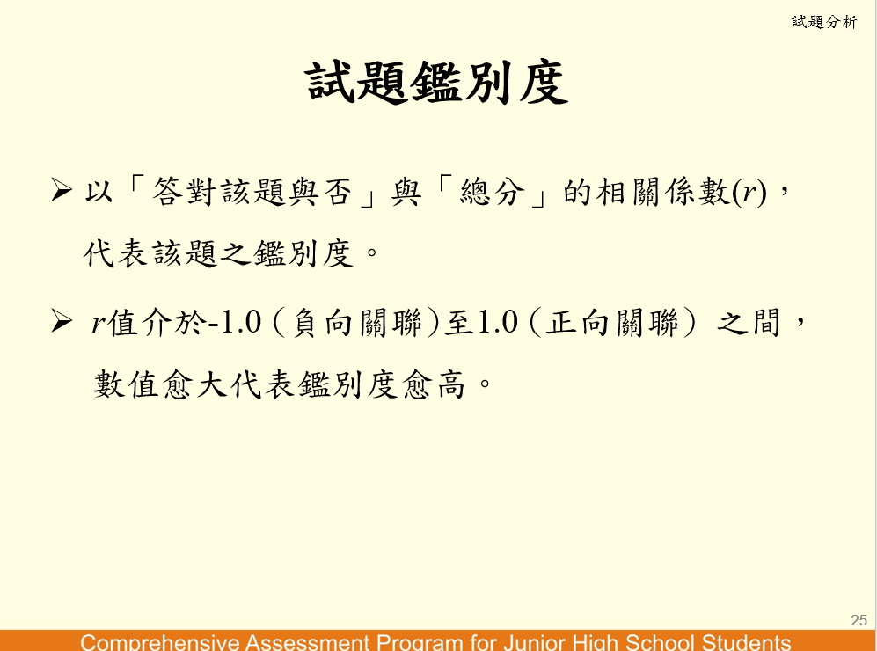
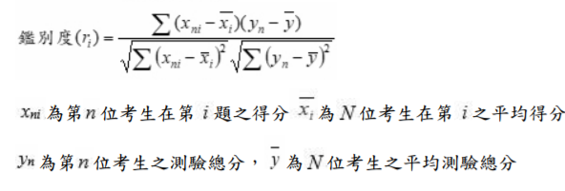
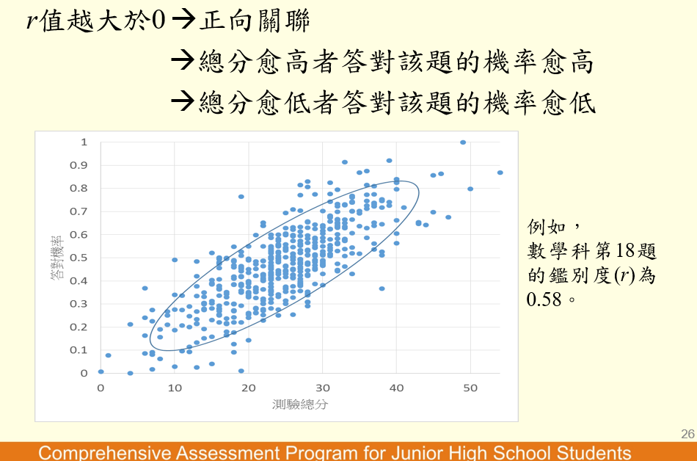
學生 | 第一題 | 第二題 | 第三題 | 第四題 | 第五題 | 總分
考生A | 1 | 1 | 1 | 1 | 1 | 5 | 0.3 | 1.833 | 0.61111111111 | 0.11 | 3.361
考生B | 1 | 1 | 0 | 1 | 1 | 4 | 0.3 | 0.833 | 0.27777777778 | 0.11 | 0.694
考生C | 1 | 1 | 0 | 1 | 1 | 4 | 0.3 | 0.833 | 0.27777777778 | 0.11 | 0.694
考生D | 1 | 1 | 0 | 0 | 1 | 3 | 0.3 | -0.167 | -0.055555555556 | 0.11 | 0.028
考生E | 0 | 0 | 1 | 1 | 0 | 2 | -0.7 | -1.167 | 0.77777777778 | 0.44 | 1.361
考生F | 0 | 0 | 0 | 0 | 1 | 1 | -0.7 | -2.167 | 1.4444444444 | 0.44 | 4.694

平均得分 | 0.67 | 0.67 | 0.33 | 0.67 | 0.83 | 3.2 |  |  | 3.3333333333 | 1.33 | 10.833
鑑別度 | 0.88 |  |  |  |  |  |  |  |  | 1.155 | 3.291 | 3.8005847503

